出漕申込書
エントリーNo.ごとに必要情報を黄色のセルに入力してください。
エントリーシートが足りない場合、下記フォーマットをコピーし右側に追加（貼り付け）。 エントリーNoはNo.11～連番で追加ください。
複数の種目エントリーのある団体は本シートの下記フォーマットにそれぞれのエントリー種目への出漕者情報を入力ください。（足りない場合はコピー可）
入力後の電子ファイルをFormsのWeb申請上にアップロードしてください。（アップロード方法は下記参照）

 | エントリーNo. |  | 1 |  |  | エントリーNo. |  | 2 |  |  | エントリーNo. |  | 3 |  |  | エントリーNo. |  | 4 |  |  | エントリーNo. |  | 5 |  |  | エントリーNo. |  | 6 |  |  | エントリーNo. |  | 7 |  |  | エントリーNo. |  | 8 |  |  | エントリーNo. |  | 9 |  |  | エントリーNo. |  | 10
 | 出漕団体名 |  |  |  | ←手入力 | 出漕団体名 |  |  |  | ←手入力 | 出漕団体名 |  |  |  | ←手入力 | 出漕団体名 |  |  |  | ←手入力 | 出漕団体名 |  |  |  | ←手入力 | 出漕団体名 |  |  |  | ←手入力 | 出漕団体名 |  |  |  | ←手入力 | 出漕団体名 |  |  |  | ←手入力 | 出漕団体名 |  |  |  | ←手入力 | 出漕団体名 |  |  |  | ←手入力
 | 大会 |  |  |  | ←ﾌﾟﾙﾀﾞｳﾝ選択 | 大会 |  |  |  | ←ﾌﾟﾙﾀﾞｳﾝ選択 | 大会 |  |  |  | ←ﾌﾟﾙﾀﾞｳﾝ選択 | 大会 |  |  |  | ←ﾌﾟﾙﾀﾞｳﾝ選択 | 大会 |  |  |  | ←ﾌﾟﾙﾀﾞｳﾝ選択 | 大会 |  |  |  | ←ﾌﾟﾙﾀﾞｳﾝ選択 | 大会 |  |  |  | ←ﾌﾟﾙﾀﾞｳﾝ選択 | 大会 |  |  |  | ←ﾌﾟﾙﾀﾞｳﾝ選択 | 大会 |  |  |  | ←ﾌﾟﾙﾀﾞｳﾝ選択 | 大会 |  |  |  | ←ﾌﾟﾙﾀﾞｳﾝ選択
 | 年齢別カテゴリー |  | #DIV/0! |  | 自動 | 年齢別カテゴリー |  | #DIV/0! |  | 自動 | 年齢別カテゴリー |  | #DIV/0! |  | 自動 | 年齢別カテゴリー |  | #DIV/0! |  | 自動 | 年齢別カテゴリー |  | #DIV/0! |  | 自動 | 年齢別カテゴリー |  | #DIV/0! |  | 自動 | 年齢別カテゴリー |  | #DIV/0! |  | 自動 | 年齢別カテゴリー |  | #DIV/0! |  | 自動 | 年齢別カテゴリー |  | #DIV/0! |  | 自動 | 年齢別カテゴリー |  | #DIV/0! |  | 自動
 | 男女別 |  |  |  | ←ﾌﾟﾙﾀﾞｳﾝ選択 | 男女別 |  |  |  | ←ﾌﾟﾙﾀﾞｳﾝ選択 | 男女別 |  |  |  | ←ﾌﾟﾙﾀﾞｳﾝ選択 | 男女別 |  |  |  | ←ﾌﾟﾙﾀﾞｳﾝ選択 | 男女別 |  |  |  | ←ﾌﾟﾙﾀﾞｳﾝ選択 | 男女別 |  |  |  | ←ﾌﾟﾙﾀﾞｳﾝ選択 | 男女別 |  |  |  | ←ﾌﾟﾙﾀﾞｳﾝ選択 | 男女別 |  |  |  | ←ﾌﾟﾙﾀﾞｳﾝ選択 | 男女別 |  |  |  | ←ﾌﾟﾙﾀﾞｳﾝ選択 | 男女別 |  |  |  | ←ﾌﾟﾙﾀﾞｳﾝ選択
 | 種目 |  |  |  | ←ﾌﾟﾙﾀﾞｳﾝ選択 | 種目 |  |  |  | ←ﾌﾟﾙﾀﾞｳﾝ選択 | 種目 |  |  |  | ←ﾌﾟﾙﾀﾞｳﾝ選択 | 種目 |  |  |  | ←ﾌﾟﾙﾀﾞｳﾝ選択 | 種目 |  |  |  | ←ﾌﾟﾙﾀﾞｳﾝ選択 | 種目 |  |  |  | ←ﾌﾟﾙﾀﾞｳﾝ選択 | 種目 |  |  |  | ←ﾌﾟﾙﾀﾞｳﾝ選択 | 種目 |  |  |  | ←ﾌﾟﾙﾀﾞｳﾝ選択 | 種目 |  |  |  | ←ﾌﾟﾙﾀﾞｳﾝ選択 | 種目 |  |  |  | ←ﾌﾟﾙﾀﾞｳﾝ選択
 | 自艇・借艇 |  |  |  | ←ﾌﾟﾙﾀﾞｳﾝ選択 | 自艇・借艇 |  |  |  | ←ﾌﾟﾙﾀﾞｳﾝ選択 | 自艇・借艇 |  |  |  | ←ﾌﾟﾙﾀﾞｳﾝ選択 | 自艇・借艇 |  |  |  | ←ﾌﾟﾙﾀﾞｳﾝ選択 | 自艇・借艇 |  |  |  | ←ﾌﾟﾙﾀﾞｳﾝ選択 | 自艇・借艇 |  |  |  | ←ﾌﾟﾙﾀﾞｳﾝ選択 | 自艇・借艇 |  |  |  | ←ﾌﾟﾙﾀﾞｳﾝ選択 | 自艇・借艇 |  |  |  | ←ﾌﾟﾙﾀﾞｳﾝ選択 | 自艇・借艇 |  |  |  | ←ﾌﾟﾙﾀﾞｳﾝ選択 | 自艇・借艇 |  |  |  | ←ﾌﾟﾙﾀﾞｳﾝ選択

 | (フリガナ） |  |  |  | ←手入力 | (フリガナ） |  |  |  | ←手入力 | (フリガナ） |  |  |  | ←手入力 | (フリガナ） |  |  |  | ←手入力 | (フリガナ） |  |  |  | ←手入力 | (フリガナ） |  |  |  | ←手入力 | (フリガナ） |  |  |  | ←手入力 | (フリガナ） |  |  |  | ←手入力 | (フリガナ） |  |  |  | ←手入力 | (フリガナ） |  |  |  | ←手入力
 | クルー名 |  |  |  | ←手入力 | クルー名 |  |  |  | ←手入力 | クルー名 |  |  |  | ←手入力 | クルー名 |  |  |  | ←手入力 | クルー名 |  |  |  | ←手入力 | クルー名 |  |  |  | ←手入力 | クルー名 |  |  |  | ←手入力 | クルー名 |  |  |  | ←手入力 | クルー名 |  |  |  | ←手入力 | クルー名 |  |  |  | ←手入力

 | ◆出漕申込書へ記入いただいた情報（氏名・年齢）については、ﾌﾟﾛｸﾞﾗﾑへ掲載します。 |  |  |  |  | ◆出漕申込書へ記入いただいた情報（氏名・年齢）については、ﾌﾟﾛｸﾞﾗﾑへ掲載します。 |  |  |  |  | ◆出漕申込書へ記入いただいた情報（氏名・年齢）については、ﾌﾟﾛｸﾞﾗﾑへ掲載します。 |  |  |  |  | ◆出漕申込書へ記入いただいた情報（氏名・年齢）については、ﾌﾟﾛｸﾞﾗﾑへ掲載します。 |  |  |  |  | ◆出漕申込書へ記入いただいた情報（氏名・年齢）については、ﾌﾟﾛｸﾞﾗﾑへ掲載します。 |  |  |  |  | ◆出漕申込書へ記入いただいた情報（氏名・年齢）については、ﾌﾟﾛｸﾞﾗﾑへ掲載します。 |  |  |  |  | ◆出漕申込書へ記入いただいた情報（氏名・年齢）については、ﾌﾟﾛｸﾞﾗﾑへ掲載します。 |  |  |  |  | ◆出漕申込書へ記入いただいた情報（氏名・年齢）については、ﾌﾟﾛｸﾞﾗﾑへ掲載します。 |  |  |  |  | ◆出漕申込書へ記入いただいた情報（氏名・年齢）については、ﾌﾟﾛｸﾞﾗﾑへ掲載します。 |  |  |  |  | ◆出漕申込書へ記入いただいた情報（氏名・年齢）については、ﾌﾟﾛｸﾞﾗﾑへ掲載します。
 |  | 氏 名 |  | 年齢 | 生年月日（西暦） |  | 氏 名 |  | 年齢 | 生年月日（西暦） |  | 氏 名 |  | 年齢 | 生年月日（西暦） |  | 氏 名 |  | 年齢 | 生年月日（西暦） |  | 氏 名 |  | 年齢 | 生年月日（西暦） |  | 氏 名 |  | 年齢 | 生年月日（西暦） |  | 氏 名 |  | 年齢 | 生年月日（西暦） |  | 氏 名 |  | 年齢 | 生年月日（西暦） |  | 氏 名 |  | 年齢 | 生年月日（西暦） |  | 氏 名 |  | 年齢 | 生年月日（西暦）
 | 監督 |  |  | － | － | 監督 |  |  | － | － | 監督 |  |  | － | － | 監督 |  |  | － | － | 監督 |  |  | － | － | 監督 |  |  | － | － | 監督 |  |  | － | － | 監督 |  |  | － | － | 監督 |  |  | － | － | 監督 |  |  | － | －
 | COX |  |  | － | － | COX |  |  | － | － | COX |  |  | － | － | COX |  |  | － | － | COX |  |  | － | － | COX |  |  | － | － | COX |  |  | － | － | COX |  |  | － | － | COX |  |  | － | － | COX |  |  | － | －
 | ふりがな |  |  |  |  | ふりがな |  |  |  |  | ふりがな |  |  |  |  | ふりがな |  |  |  |  | ふりがな |  |  |  |  | ふりがな |  |  |  |  | ふりがな |  |  |  |  | ふりがな |  |  |  |  | ふりがな |  |  |  |  | ふりがな
 | S |  |  |  | ・ ・ | S |  |  |  | ・ ・ | S |  |  |  | ・ ・ | S |  |  |  | ・ ・ | S |  |  |  | ・ ・ | S |  |  |  | ・ ・ | S |  |  |  | ・ ・ | S |  |  |  | ・ ・ | S |  |  |  | ・ ・ | S |  |  |  | ・ ・
 | 7 |  |  |  | ・ ・ | 7 |  |  |  | ・ ・ | 7 |  |  |  | ・ ・ | 7 |  |  |  | ・ ・ | 7 |  |  |  | ・ ・ | 7 |  |  |  | ・ ・ | 7 |  |  |  | ・ ・ | 7 |  |  |  | ・ ・ | 7 |  |  |  | ・ ・ | 7 |  |  |  | ・ ・
 | 6 |  |  |  | ・ ・ | 6 |  |  |  | ・ ・ | 6 |  |  |  | ・ ・ | 6 |  |  |  | ・ ・ | 6 |  |  |  | ・ ・ | 6 |  |  |  | ・ ・ | 6 |  |  |  | ・ ・ | 6 |  |  |  | ・ ・ | 6 |  |  |  | ・ ・ | 6 |  |  |  | ・ ・
 | 5 |  |  |  | ・ ・ | 5 |  |  |  | ・ ・ | 5 |  |  |  | ・ ・ | 5 |  |  |  | ・ ・ | 5 |  |  |  | ・ ・ | 5 |  |  |  | ・ ・ | 5 |  |  |  | ・ ・ | 5 |  |  |  | ・ ・ | 5 |  |  |  | ・ ・ | 5 |  |  |  | ・ ・
 | 4 |  |  |  | ・ ・ | 4 |  |  |  | ・ ・ | 4 |  |  |  | ・ ・ | 4 |  |  |  | ・ ・ | 4 |  |  |  | ・ ・ | 4 |  |  |  | ・ ・ | 4 |  |  |  | ・ ・ | 4 |  |  |  | ・ ・ | 4 |  |  |  | ・ ・ | 4 |  |  |  | ・ ・
 | 3 |  |  |  | ・ ・ | 3 |  |  |  | ・ ・ | 3 |  |  |  | ・ ・ | 3 |  |  |  | ・ ・ | 3 |  |  |  | ・ ・ | 3 |  |  |  | ・ ・ | 3 |  |  |  | ・ ・ | 3 |  |  |  | ・ ・ | 3 |  |  |  | ・ ・ | 3 |  |  |  | ・ ・
 | 2 |  |  |  | ・ ・ | 2 |  |  |  | ・ ・ | 2 |  |  |  | ・ ・ | 2 |  |  |  | ・ ・ | 2 |  |  |  | ・ ・ | 2 |  |  |  | ・ ・ | 2 |  |  |  | ・ ・ | 2 |  |  |  | ・ ・ | 2 |  |  |  | ・ ・ | 2 |  |  |  | ・ ・
 | B |  |  |  | ・ ・ | B |  |  |  | ・ ・ | B |  |  |  | ・ ・ | B |  |  |  | ・ ・ | B |  |  |  | ・ ・ | B |  |  |  | ・ ・ | B |  |  |  | ・ ・ | B |  |  |  | ・ ・ | B |  |  |  | ・ ・ | B |  |  |  | ・ ・
 | 補漕 |  |  |  | ・ ・ | 補漕 |  |  |  | ・ ・ | 補漕 |  |  |  | ・ ・ | 補漕 |  |  |  | ・ ・ | 補漕 |  |  |  | ・ ・ | 補漕 |  |  |  | ・ ・ | 補漕 |  |  |  | ・ ・ | 補漕 |  |  |  | ・ ・ | 補漕 |  |  |  | ・ ・ | 補漕 |  |  |  | ・ ・
 | 補漕 |  |  |  | ・ ・ | 補漕 |  |  |  | ・ ・ | 補漕 |  |  |  | ・ ・ | 補漕 |  |  |  | ・ ・ | 補漕 |  |  |  | ・ ・ | 補漕 |  |  |  | ・ ・ | 補漕 |  |  |  | ・ ・ | 補漕 |  |  |  | ・ ・ | 補漕 |  |  |  | ・ ・ | 補漕 |  |  |  | ・ ・
 | 補漕 |  |  |  | ・ ・ | 補漕 |  |  |  | ・ ・ | 補漕 |  |  |  | ・ ・ | 補漕 |  |  |  | ・ ・ | 補漕 |  |  |  | ・ ・ | 補漕 |  |  |  | ・ ・ | 補漕 |  |  |  | ・ ・ | 補漕 |  |  |  | ・ ・ | 補漕 |  |  |  | ・ ・ | 補漕 |  |  |  | ・ ・
 | 補漕 |  |  |  | ・ ・ | 補漕 |  |  |  | ・ ・ | 補漕 |  |  |  | ・ ・ | 補漕 |  |  |  | ・ ・ | 補漕 |  |  |  | ・ ・ | 補漕 |  |  |  | ・ ・ | 補漕 |  |  |  | ・ ・ | 補漕 |  |  |  | ・ ・ | 補漕 |  |  |  | ・ ・ | 補漕 |  |  |  | ・ ・
 | 注意）シングルスカルの方は氏名の上に必ずふりがなを記入ください。 |  |  |  |  | 注意）シングルスカルの方は氏名の上に必ずふりがなを記入ください。 |  |  |  |  | 注意）シングルスカルの方は氏名の上に必ずふりがなを記入ください。 |  |  |  |  | 注意）シングルスカルの方は氏名の上に必ずふりがなを記入ください。 |  |  |  |  | 注意）シングルスカルの方は氏名の上に必ずふりがなを記入ください。 |  |  |  |  | 注意）シングルスカルの方は氏名の上に必ずふりがなを記入ください。 |  |  |  |  | 注意）シングルスカルの方は氏名の上に必ずふりがなを記入ください。 |  |  |  |  | 注意）シングルスカルの方は氏名の上に必ずふりがなを記入ください。 |  |  |  |  | 注意）シングルスカルの方は氏名の上に必ずふりがなを記入ください。 |  |  |  |  | 注意）シングルスカルの方は氏名の上に必ずふりがなを記入ください。
 | 年齢は2022年12月31日時点での満年齢とする。 |  |  |  |  | 年齢は2022年12月31日時点での満年齢とする。 |  |  |  |  | 年齢は2022年12月31日時点での満年齢とする。 |  |  |  |  | 年齢は2022年12月31日時点での満年齢とする。 |  |  |  |  | 年齢は2022年12月31日時点での満年齢とする。 |  |  |  |  | 年齢は2022年12月31日時点での満年齢とする。 |  |  |  |  | 年齢は2022年12月31日時点での満年齢とする。 |  |  |  |  | 年齢は2022年12月31日時点での満年齢とする。 |  |  |  |  | 年齢は2022年12月31日時点での満年齢とする。 |  |  |  |  | 年齢は2022年12月31日時点での満年齢とする。

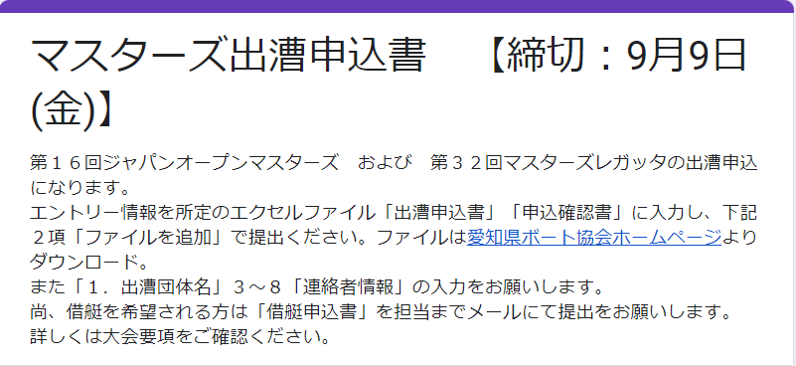
アップロード方法
 | １．Web申請画面にアクセスし、必要事項を入力

 | ２．質問第２項の出漕クルー情報の「ファイルを追加」をクリック

クリック

 | ３．下記画面が立ち上がったらアップロードするファイルを「ドラッグ＆ドロップ」もしくは「デバイスのファイルを選択」をクリックしファイルを選ぶ
 | 完了したら、左下の「アップロード」をクリック。登録完了。
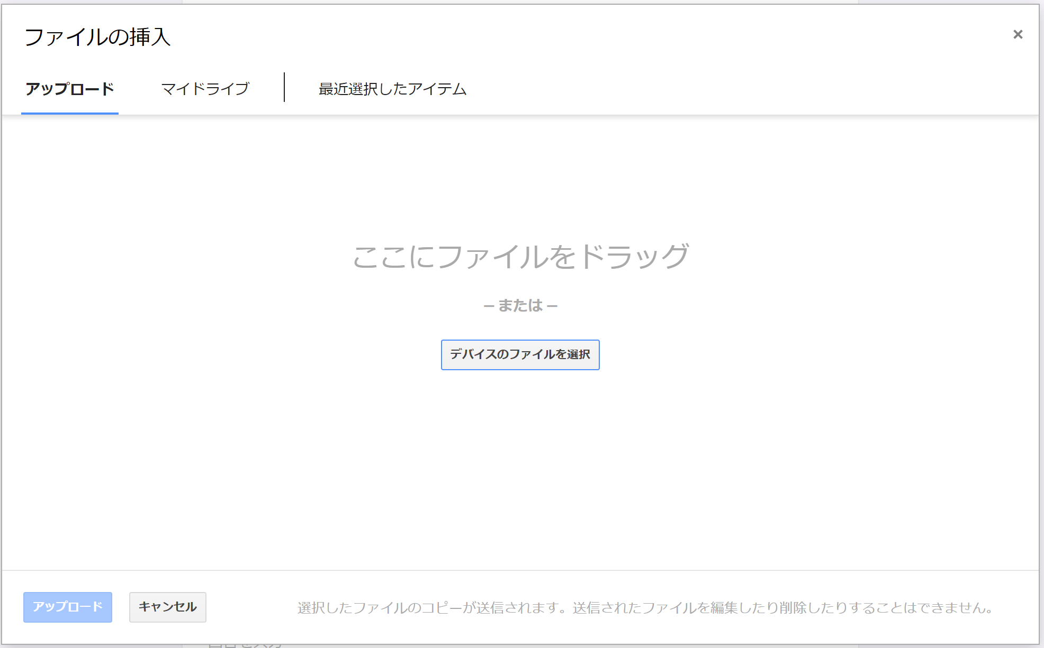

ファイルをドラッグ＆ドロップでここに入れる

もしくは

クリッしてファイルを選ぶ

上記どちらでもやりやすい方法でOK

申込確認書
出漕申込 確認書

出漕団体名

… 直接入力欄 （金額は自動計算されます）
【出漕料内訳】
第16回 ジャパンオープンマスターズ、第32回マスターズレガッタ
種目 | 出漕料 |  | 男子 |  | 女子 |  | 混成 |  | 小計
エイト | 30,000 | 円 |  | ｸﾙｰ |  | ｸﾙｰ |  |  | 0 | 円
舵手付フォア | 18,000 | 円 |  | ｸﾙｰ |  | ｸﾙｰ |  |  | 0 | 円
ダブルスカル | 8,000 | 円 |  | ｸﾙｰ |  | ｸﾙｰ |  | ｸﾙｰ | 0 | 円
シングルスカル | 6,000 | 円 |  | ｸﾙｰ |  | ｸﾙｰ |  |  | 0 | 円
ナックルフォア | 18,000 | 円 |  | ｸﾙｰ |  | ｸﾙｰ |  | ｸﾙｰ | 0 | 円
小計 |  |  | 0 | ｸﾙｰ | 0 | ｸﾙｰ | 0 | ｸﾙｰ
合計 |  |  | 0 |  |  |  |  | ｸﾙｰ | 0 | 円 | … | ①

【傷害保険料内訳】 |  |  | ※ 含む補漕選手
傷害保険料 |  |  | 男子 |  | 女子 |  | 計
１人あたり | 200 | 円 |  | 人 |  | 人
合計 |  |  | 0 |  |  | 人 | 0 | 円 | …②

 |  |  |  | 【振込額総計】 （①＋②） |  | 0 |  |  |  | 円
事務局使用
 |  |  |  |  |  |  |  |  | 入金確認 | 担当印

